Hoja1
2024-01-19

LA PAZ 28 - HAEDO 4460-2005
BUENOS AIRES luquearti@gmail.com
____________________________________________________________________________________
" Pasador Cerrojo ”
“ Tirador Traba Resorte”
“ Super Referzado ”
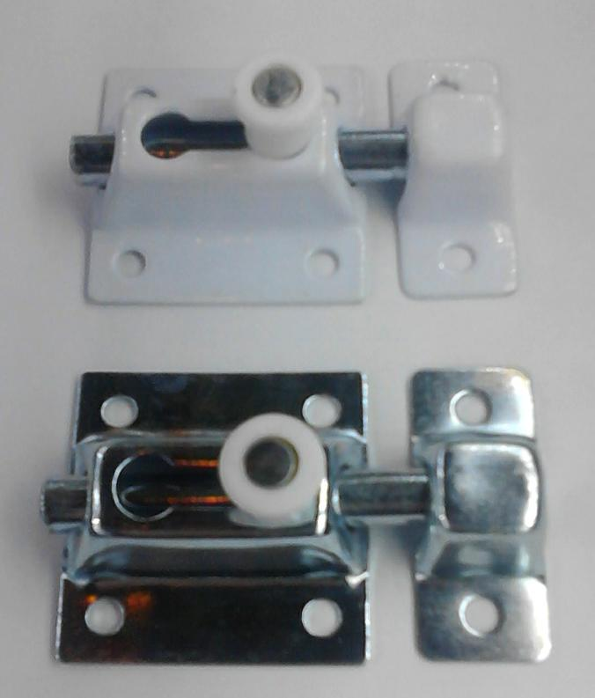

COD. | DESCRIPCION | PRECIO
PBOL-35 | Pasador Traba Resrte 35mm. ZINC. | 1053.10
PBOL-36 | Pasador Traba Resrte 35mm. BLANCO | 1089.13
PBOL-45 | Pasador Traba Resrte 45mm. ZINC. | 1108.51
PBOL-46 | Pasador Traba Resrte 45mm. BLANCO | 1141.76
PBOL-61 | Pasador Traba Resrte 60mm. BLANCO | 1635.07
PBOL-65 | Pasador Traba Resrte 60mm. ZINC. | 1576.83
PBOL-80 | Pasador Traba Resrte 80mm. ZINC. | 2203.18
PBOL-85 | Pasador Traba Resrte 80mm. BLANCO | 2261.38

Envase: x 12 unidades

N

